記入上の注意
※お申込みシートにご記入いただく前に必ずお読み下さい。 | 【2020.4.20版】

【受講コース】
●受講者毎に、受講コース欄のドロップダウンリストから、受講するコースを選択して下さい。
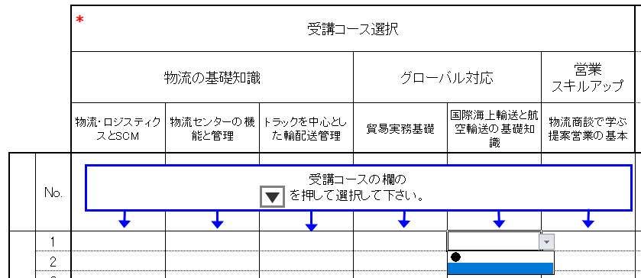

【成績（進捗）管理者】
●成績（進捗）管理者は、受講者全員の成績一覧を参照できる権限を持つ方となります。
●成績（進捗）管理者は、お申込みシートの赤枠の管理者欄にご記入下さい。 成績管理者様を最大３名ご指定いただけます。 成績（進捗）管理が不要な場合は、記入の必要はございません。
●成績（進捗）管理者ご自身も受講される場合は、管理者欄とご受講者欄の両方に ご記入下さい。

〈最後にご確認下さい〉
●お申込みシートをアップロードされる前に、メールアドレスにお間違えないかどうか、今一度 ご確認下さい。 ※メールアドレスが誤っているとＩＤ／パスワードのご連絡が遅くなることがございます。 ※携帯電話のメールアドレスはご利用になれません。

お申込みシート
■日通総研 物流ｅカレッジ申込書 |  |  |  |  |  |  |  |  |  |  | ※「*」マークが付いている項目は記入必須です。必ずご記入下さい。

*
*
 |  |  |  |  |  |  |  |  |  | 管理者料金 | 氏名 |  | フリガナ 〈全角カナ〉 |  | ｅメールアドレス 〈メールアドレスを必ず半角文字でご記入ください〉 | コース | 料金
 |  |  |  |  |  |  |  |  |  |  |  |  |  |  |  |  | 物流・ロジスティクスとSCM | 物流拠点管理 | 輸配送管理 | 物流データ分析の基礎 | 貿易実務基礎 | 国際海上輸送と航空輸送の基礎知識 | 物流商談で学ぶ提案営業の基本
 |  |  |  |  |  |  |  |  |  |  | 姓 | 名 | セイ | メイ |  | ● | 13200 | 15400 | 13200 | 13200 | 15400 | 14300 | 16500
※必須
*
 |  |  | 受講コース選択 |  |  |  |  |  | 管理者1 | ¥0
 |  |  | 物流の基礎知識 |  |  | グローバル対応 |  | 営業 スキルアップ | 管理者2 | ¥0
 |  |  | 物流・ロジスティクスとSCM | 物流センターの機能と管理 | トラックを中心とした輸配送管理 | 貿易実務基礎 | 国際海上輸送と航空輸送の基礎知識 | 物流商談で学ぶ提案営業の基本 | 管理者3 | ¥0
受講コースの欄の
を押して選択して下さい。
*
*
*
 |  | No. |  |  |  |  |  |  | 選択 受講 コース数 合計 | 受講者料金 | 氏名 |  | フリガナ 〈全角カナ〉 |  | ｅメールアドレス 〈メールアドレスを必ず半角文字でご記入ください〉
0
 |  |  |  |  |  |  |  |  |  |  | 姓 | 名 | セイ | メイ
 | 受講者情報 | 1 |  |  |  |  |  |  | 0 | ¥0
 |  | 2 |  |  |  |  |  |  | 0 | ¥0
 |  | 3 |  |  |  |  |  |  | 0 | ¥0
 |  | 4 |  |  |  |  |  |  | 0 | ¥0
 |  | 5 |  |  |  |  |  |  | 0 | ¥0
 |  | 6 |  |  |  |  |  |  | 0 | ¥0
 |  | 7 |  |  |  |  |  |  | 0 | ¥0
 |  | 8 |  |  |  |  |  |  | 0 | ¥0
 |  | 9 |  |  |  |  |  |  | 0 | ¥0
 |  | 10 |  |  |  |  |  |  | 0 | ¥0
 |  | 11 |  |  |  |  |  |  | 0 | ¥0
 |  | 12 |  |  |  |  |  |  | 0 | ¥0
 |  | 13 |  |  |  |  |  |  | 0 | ¥0
 |  | 14 |  |  |  |  |  |  | 0 | ¥0
 |  | 15 |  |  |  |  |  |  | 0 | ¥0
 |  | 16 |  |  |  |  |  |  | 0 | ¥0
 |  | 17 |  |  |  |  |  |  | 0 | ¥0
 |  | 18 |  |  |  |  |  |  | 0 | ¥0
 |  | 19 |  |  |  |  |  |  | 0 | ¥0
 |  | 20 |  |  |  |  |  |  | 0 | ¥0
 |  | 21 |  |  |  |  |  |  | 0 | ¥0
*
 |  | 22 |  |  |  |  |  |  | 0 | ¥0
 |  | 23 |  |  |  |  |  |  | 0 | ¥0
 |  | 24 |  |  |  |  |  |  | 0 | ¥0
 |  | 25 |  |  |  |  |  |  | 0 | ¥0
 |  | 26 |  |  |  |  |  |  | 0 | ¥0
 |  | 27 |  |  |  |  |  |  | 0 | ¥0
 |  | 28 |  |  |  |  |  |  | 0 | ¥0
 |  | 29 |  |  |  |  |  |  | 0 | ¥0
 |  | 30 |  |  |  |  |  |  | 0 | ¥0
 |  | 31 |  |  |  |  |  |  | 0 | ¥0
 |  | 32 |  |  |  |  |  |  | 0 | ¥0
 |  | 33 |  |  |  |  |  |  | 0 | ¥0
 |  | 34 |  |  |  |  |  |  | 0 | ¥0
 |  | 35 |  |  |  |  |  |  | 0 | ¥0
 |  | 36 |  |  |  |  |  |  | 0 | ¥0
 |  | 37 |  |  |  |  |  |  | 0 | ¥0
 |  | 38 |  |  |  |  |  |  | 0 | ¥0
 |  | 39 |  |  |  |  |  |  | 0 | ¥0
 |  | 40 |  |  |  |  |  |  | 0 | ¥0
 |  | 41 |  |  |  |  |  |  | 0 | ¥0
 |  | 42 |  |  |  |  |  |  | 0 | ¥0
 |  | 43 |  |  |  |  |  |  | 0 | ¥0
 |  | 44 |  |  |  |  |  |  | 0 | ¥0
 |  | 45 |  |  |  |  |  |  | 0 | ¥0
 |  | 46 |  |  |  |  |  |  | 0 | ¥0
 |  | 47 |  |  |  |  |  |  | 0 | ¥0
 |  | 48 |  |  |  |  |  |  | 0 | ¥0
 |  | 49 |  |  |  |  |  |  | 0 | ¥0
 |  | 50 |  |  |  |  |  |  | 0 | ¥0
 |  |  |  |  |  |  | 小計(受講者) |  | 0 | ¥0 |  |  |  |  | 【2020.4.20版】
 |  |  |  |  |  |  | 小計（管理者） |  | 0 | ¥0
 |  |  |  |  |  |  | 合計 |  | 0 | ¥0

 |  |  |  |  |  |  |  |  | ご請求金額 | ¥0

